상품제안서
카카오 R3 9구 골프공 3피스 | 상품코드: S40478

 |  |  |  |  |  |  | 02-713-8555 | www.synergygift.co.kr
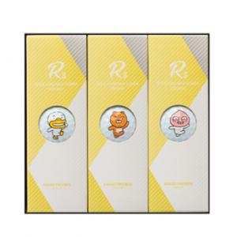

【상세/제작정보】 | <p><span style="font-size: 14pt;">※ 쇼핑백 별도 문의 바랍니다.</span></p>

【인쇄/포장옵션】 | 금박, 은박, 풀칼라 / 포장지포장

【공급단가】 | 수량 | 20~ | 100~ | 300~ | 500~ | 1,000~
*VAT별도 | 단가 | 26,250원 | 25,830원 | 25,200원 | 24,570원 | 24,140원

【상품 URL】 | https://www.synergygift.co.kr:443/src/goods_detail.php?gdno=40478

